TDSheet
ЛИКВИДАЦИЯ! Бренд FOX (Израиль) ДЕТСКИЙ ассортимент. |  |  |  |  |  |  |  |  |  |  |  |  |  | 182650.00
Наименование | Артикул | Торговая марка | Страна | Цвет | Размер | Размер RU | Состав | Фото | Ссылка на сайте | Штрихкод | Цена за шт, руб. | Скидка, % | Кол-во | Сумма, руб.
Блузка для девочек | BGW18-35001(обр.) | FOX (Израиль) |  | <> | 18-24 |  |  | 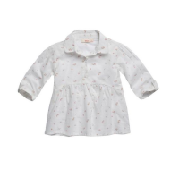 | https://housestyle.ru/upload/images/BGW18-35001(%d0%be%d0%b1%d1%80.).jpg | 2200001264045 | 475.00 | 200 | 2 | 400.00
Болеро для девочек | BGW18-67001(обр.) | FOX (Израиль) |  | <> | 18-24 |  |  | 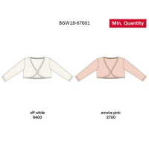 | https://housestyle.ru/upload/images/BGW18-67001(%d0%be%d0%b1%d1%80.).jpg | 2200001265257 | 690.00 | 150 | 1 | 150.00
Бриджи для девочек | BGW18-10002(обр.) | FOX (Израиль) |  | <> | 18-24 |  |  | 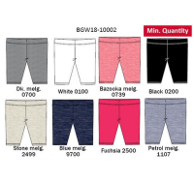 | https://housestyle.ru/upload/images/BGW18-10002(%d0%be%d0%b1%d1%80.).jpg | 2200001265097 | 200.00 | 150 | 4 | 600.00
Бриджи для девочек | BGW18-10003(обр.) | FOX (Израиль) |  | <> | 18-24 |  |  | 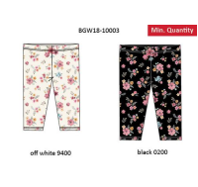 | https://housestyle.ru/upload/images/BGW18-10003(%d0%be%d0%b1%d1%80.).jpg | 2200001263963 | 280.00 | 150 | 4 | 600.00
Брюки для девочек | BGW18-10004(обр.) | FOX (Израиль) |  | <> | 18-24 |  |  | 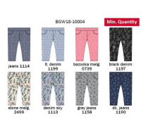 | https://housestyle.ru/upload/images/BGW18-10004(%d0%be%d0%b1%d1%80.).jpg | 2200001262393 | 360.00 | 150 | 4 | 600.00
Брюки для девочек | BGW18-10005(обр.) | FOX (Израиль) |  | <> | 18-24 |  |  | 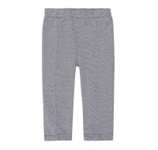 | https://housestyle.ru/upload/images/BGW18-10005(%d0%be%d0%b1%d1%80.).jpg | 2200001262409 | 385.00 | 200 | 1 | 200.00
Брюки для девочек | BGW18-10005A(обр.) | FOX (Израиль) |  | <> | NO SIZE |  |  | 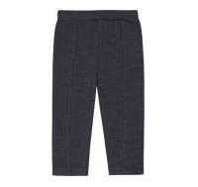 | https://housestyle.ru/upload/images/BGW18-10005A(%d0%be%d0%b1%d1%80.).jpg | 2200001262416 | 430.00 | 200 | 1 | 200.00
Брюки для девочек | BGW18-12001(обр.) | FOX (Израиль) |  | <> | 18-24 |  |  | 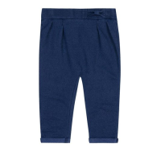 | https://housestyle.ru/upload/images/BGW18-12001(%d0%be%d0%b1%d1%80.).jpg | 2200001264427 | 390.00 | 200 | 1 | 200.00
Брюки для девочек | BGW18-12002(обр.) | FOX (Израиль) |  | <> | 18-24 |  |  | 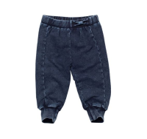 | https://housestyle.ru/upload/images/BGW18-12002(%d0%be%d0%b1%d1%80.).jpg | 2200001263970 | 450.00 | 200 | 1 | 200.00
Брюки для девочек | BGW18-12003(обр.) | FOX (Израиль) |  | <> | 18-24 |  |  | 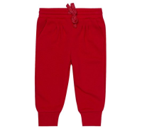 | https://housestyle.ru/upload/images/BGW18-12003(%d0%be%d0%b1%d1%80.).jpg | 2200001265103 | 370.00 | 200 | 1 | 200.00
Брюки для девочек | BGW18-12003A(обр.) | FOX (Израиль) |  | <> | 18-24 |  |  | 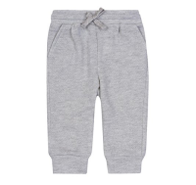 | https://housestyle.ru/upload/images/BGW18-12003A(%d0%be%d0%b1%d1%80.).jpg | 2200001265110 | 370.00 | 200 | 1 | 200.00
Брюки для девочек | BGW18-12005(обр.) | FOX (Израиль) |  | <> | 18-24 |  |  | 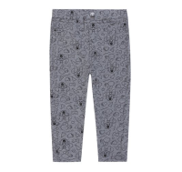 | https://housestyle.ru/upload/images/BGW18-12005(%d0%be%d0%b1%d1%80.).jpg | 2200001262447 | 390.00 | 200 | 1 | 200.00
Брюки для девочек | BGW18-12005A(обр.) | FOX (Израиль) |  | <> | 18-24 |  |  | 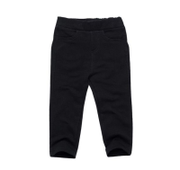 | https://housestyle.ru/upload/images/BGW18-12005A(%d0%be%d0%b1%d1%80.).jpg | 2200001264434 | 400.00 | 200 | 1 | 200.00
Брюки для девочек | BGW18-14001(обр.) | FOX (Израиль) |  | <> | 18-24 |  |  | 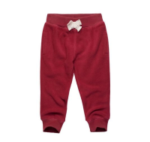 | https://housestyle.ru/upload/images/BGW18-14001(%d0%be%d0%b1%d1%80.).jpg | 2200001264441 | 270.00 | 200 | 1 | 200.00
Брюки для девочек | BGW18-19001(обр.) | FOX (Израиль) |  | <> | 18-24 |  |  | 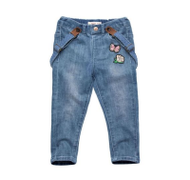 | https://housestyle.ru/upload/images/BGW18-19001(%d0%be%d0%b1%d1%80.).jpg | 2200001265127 | 790.00 | 300 | 1 | 300.00
Брюки для девочек | KGW18-91202D(обр.) | FOX (Израиль) |  | <> | 12 |  |  |  | https://housestyle.ru/upload/images/KGW18-91202D(%d0%be%d0%b1%d1%80.).jpg | 2200001263598 | 795.00 | 300 | 1 | 300.00
Брюки для девочек | KGW18-91601(обр.) | FOX (Израиль) |  | <> | 12 |  |  | 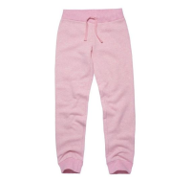 | https://housestyle.ru/upload/images/KGW18-91601(%d0%be%d0%b1%d1%80.).jpg | 2200001264656 | 540.00 | 200 | 1 | 200.00
Брюки для девочек | KGW18-91602(обр.) | FOX (Израиль) |  | <> | 12 |  |  | 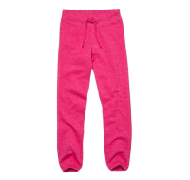 | https://housestyle.ru/upload/images/KGW18-91602(%d0%be%d0%b1%d1%80.).jpg | 2200001264663 | 455.00 | 200 | 1 | 200.00
Брюки для девочек | KGW18-91701(обр.) | FOX (Израиль) |  | <> | 12 |  |  | 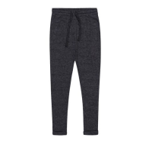 | https://housestyle.ru/upload/images/KGW18-91701(%d0%be%d0%b1%d1%80.).jpg | 2200001266384 | 495.00 | 200 | 1 | 200.00
Брюки для девочек | KGW18-91901A(обр.) | FOX (Израиль) |  | <> | 12 |  |  | 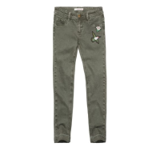 | https://housestyle.ru/upload/images/KGW18-91901A(%d0%be%d0%b1%d1%80.).jpg | 2200001263246 | 790.00 | 300 | 1 | 300.00
Брюки для мальчиков | BBW18-12501(обр.) | FOX (Израиль) |  | <> | 18-24 |  |  | 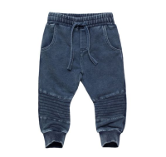 | https://housestyle.ru/upload/images/BBW18-12501(%d0%be%d0%b1%d1%80.).jpg | 2200001263659 | 790.00 | 300 | 1 | 300.00
Брюки для мальчиков | BBW18-12504(обр.) | FOX (Израиль) |  | <> | 18-24 |  |  | 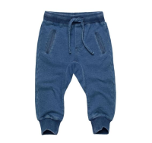 | https://housestyle.ru/upload/images/BBW18-12504(%d0%be%d0%b1%d1%80.).jpg | 2200001263666 | 640.00 | 300 | 1 | 300.00
Брюки для мальчиков | BBW18-12504A(обр.) | FOX (Израиль) |  | <> | 18-24 |  |  | 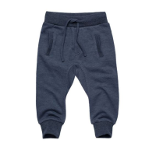 | https://housestyle.ru/upload/images/BBW18-12504A(%d0%be%d0%b1%d1%80.).jpg | 2200001264373 | 495.00 | 300 | 1 | 300.00
Брюки для мальчиков | BBW18-12506A(обр.) | FOX (Израиль) |  | <> | 18-24 |  |  | 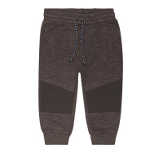 | https://housestyle.ru/upload/images/BBW18-12506A(%d0%be%d0%b1%d1%80.).jpg | 2200001264885 | 510.00 | 300 | 1 | 300.00
Брюки для мальчиков | BBW18-12507A(обр.) | FOX (Израиль) |  | <> | 6-12 |  |  | 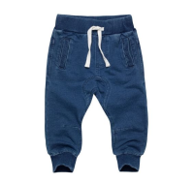 | https://housestyle.ru/upload/images/BBW18-12507A(%d0%be%d0%b1%d1%80.).jpg | 2200001264892 | 650.00 | 300 | 2 | 600.00
Брюки для мальчиков | BBW18-12508(обр.) | FOX (Израиль) |  | <> | 18-24 |  |  | 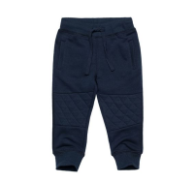 | https://housestyle.ru/upload/images/BBW18-12508(%d0%be%d0%b1%d1%80.).jpg | 2200001262249 | 460.00 | 300 | 1 | 300.00
Брюки для мальчиков | BBW18-14501(обр.) | FOX (Израиль) |  | <> | 18-24 |  |  | 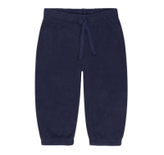 | https://housestyle.ru/upload/images/BBW18-14501(%d0%be%d0%b1%d1%80.).jpg | 2200001263673 | 220.00 | 150 | 1 | 150.00
Брюки для мальчиков | BBW18-14502(обр.) | FOX (Израиль) |  | <> | 18-24 |  |  | 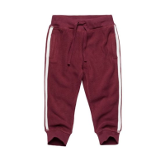 | https://housestyle.ru/upload/images/BBW18-14502(%d0%be%d0%b1%d1%80.).jpg | 2200001262256 | 265.00 | 150 | 1 | 150.00
Брюки для мальчиков | BBW18-15501(обр.) | FOX (Израиль) |  | <> | 18-24 |  |  | 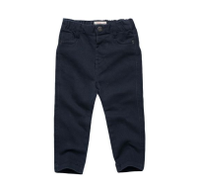 | https://housestyle.ru/upload/images/BBW18-15501(%d0%be%d0%b1%d1%80.).jpg | 2200001263680 | 570.00 | 200 | 1 | 200.00
Брюки для мальчиков | BBW18-15502(обр.) | FOX (Израиль) |  | <> | 18-24 |  |  | 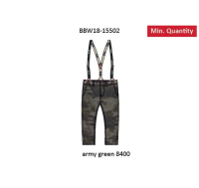 | https://housestyle.ru/upload/images/BBW18-15502(%d0%be%d0%b1%d1%80.).jpg | 2200001263697 | 695.00 | 300 | 1 | 300.00
Брюки для мальчиков | BBW18-15504(обр.) | FOX (Израиль) |  | <> | 18-24 |  |  | 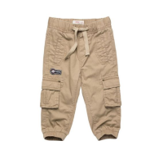 | https://housestyle.ru/upload/images/BBW18-15504(%d0%be%d0%b1%d1%80.).jpg | 2200001263710 | 650.00 | 200 | 1 | 200.00
Брюки для мальчиков | BBW18-15506(обр.) | FOX (Израиль) |  | <> | 18-24 |  |  | 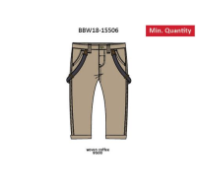 | https://housestyle.ru/upload/images/BBW18-15506(%d0%be%d0%b1%d1%80.).jpg | 2200001263727 | 675.00 | 200 | 1 | 200.00
Брюки для мальчиков | BBW18-16501(обр.) | FOX (Израиль) |  |  | 18-24 |  |  | 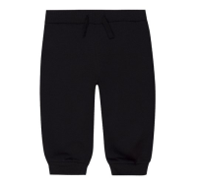 | https://housestyle.ru/upload/images/BBW18-16501(%d0%be%d0%b1%d1%80.).jpg | 2200001264380 | 285.00 | 200 | 1 | 200.00
Брюки для мальчиков | BBW18-16502(обр.) | FOX (Израиль) |  | <> | 18-24 |  |  | 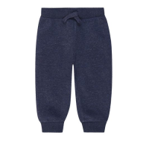 | https://housestyle.ru/upload/images/BBW18-16502(%d0%be%d0%b1%d1%80.).jpg | 2200001264908 | 285.00 | 200 | 1 | 200.00
Брюки для мальчиков | BBW18-16504(обр.) | FOX (Израиль) |  | <> | 18-24 |  |  | 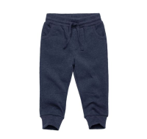 | https://housestyle.ru/upload/images/BBW18-16504(%d0%be%d0%b1%d1%80.).jpg | 2200001263734 | 585.00 | 200 | 1 | 200.00
Брюки для мальчиков | BBW18-17501(обр.) | FOX (Израиль) |  | <> | 18-24 |  |  | 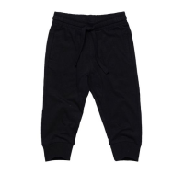 | https://housestyle.ru/upload/images/BBW18-17501(%d0%be%d0%b1%d1%80.).jpg | 2200001264915 | 350.00 | 200 | 1 | 200.00
Брюки для мальчиков | BBW18-19503(обр.) | FOX (Израиль) |  | <> | 18-24 |  |  | 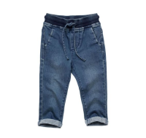 | https://housestyle.ru/upload/images/BBW18-19503(%d0%be%d0%b1%d1%80.).jpg | 2200001264939 | 730.00 | 300 | 1 | 300.00
Брюки для мальчиков | KBW18-91252(обр.) | FOX (Израиль) |  | <> | NO SIZE |  |  | 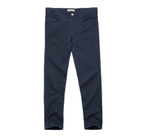 | https://housestyle.ru/upload/images/KBW18-91252(%d0%be%d0%b1%d1%80.).jpg | 2200001262911 | 910.00 | 300 | 1 | 300.00
Брюки для мальчиков | KBW18-91255(обр.) | FOX (Израиль) |  | <> | NO SIZE |  |  | 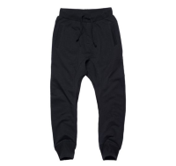 | https://housestyle.ru/upload/images/KBW18-91255(%d0%be%d0%b1%d1%80.).jpg | 2200001265448 | 695.00 | 200 | 1 | 200.00
Брюки для мальчиков | KBW18-91255A(обр.) | FOX (Израиль) |  | <> | NO SIZE |  |  | 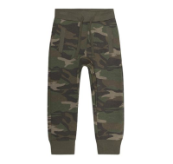 | https://housestyle.ru/upload/images/KBW18-91255A(%d0%be%d0%b1%d1%80.).jpg | 2200001265455 | 695.00 | 300 | 1 | 300.00
Брюки для мальчиков | KBW18-91256(обр.) | FOX (Израиль) |  | <> | NO SIZE |  |  | 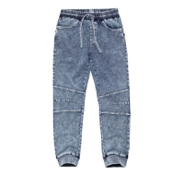 | https://housestyle.ru/upload/images/KBW18-91256(%d0%be%d0%b1%d1%80.).jpg | 2200001265462 | 790.00 | 300 | 1 | 300.00
Брюки для мальчиков | KBW18-91257(обр.) | FOX (Израиль) |  | <> | NO SIZE |  |  | 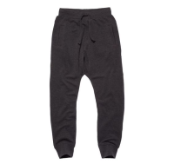 | https://housestyle.ru/upload/images/KBW18-91257(%d0%be%d0%b1%d1%80.).jpg | 2200001265479 | 565.00 | 300 | 1 | 300.00
Брюки для мальчиков | KBW18-91257A(обр.) | FOX (Израиль) |  | <> | NO SIZE |  |  | 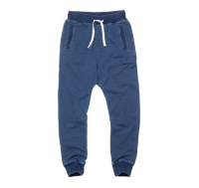 | https://housestyle.ru/upload/images/KBW18-91257A(%d0%be%d0%b1%d1%80.).jpg | 2200001262935 | 895.00 | 300 | 1 | 300.00
Брюки для мальчиков | KBW18-91258(обр.) | FOX (Израиль) |  | <> | NO SIZE |  |  | 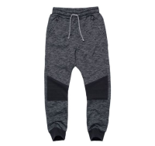 | https://housestyle.ru/upload/images/KBW18-91258(%d0%be%d0%b1%d1%80.).jpg | 2200001266216 | 890.00 | 300 | 1 | 300.00
Брюки для мальчиков | KBW18-91258A(обр.) | FOX (Израиль) |  | <> | NO SIZE |  |  | 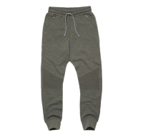 | https://housestyle.ru/upload/images/KBW18-91258A(%d0%be%d0%b1%d1%80.).jpg | 2200001266223 | 890.00 | 300 | 1 | 300.00
Брюки для мальчиков | KBW18-91259(обр.) | FOX (Израиль) |  | <> | NO SIZE |  |  | 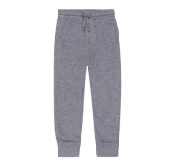 | https://housestyle.ru/upload/images/KBW18-91259(%d0%be%d0%b1%d1%80.).jpg | 2200001265486 | 490.00 | 300 | 1 | 300.00
Брюки для мальчиков | KBW18-91555(обр.) | FOX (Израиль) |  | <> | NO SIZE |  |  | 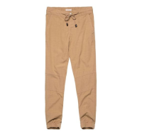 | https://housestyle.ru/upload/images/KBW18-91555(%d0%be%d0%b1%d1%80.).jpg | 2200001262942 | 850.00 | 300 | 1 | 300.00
Брюки для мальчиков | KBW18-91556(обр.) | FOX (Израиль) |  | <> | NO SIZE |  |  | 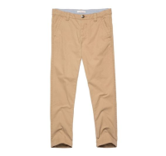 | https://housestyle.ru/upload/images/KBW18-91556(%d0%be%d0%b1%d1%80.).jpg | 2200001262959 | 790.00 | 300 | 1 | 300.00
Брюки для мальчиков | KBW18-91651(обр.) | FOX (Израиль) |  | <> | NO SIZE |  |  | 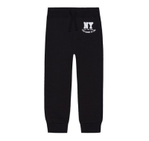 | https://housestyle.ru/upload/images/KBW18-91651(%d0%be%d0%b1%d1%80.).jpg | 2200001262980 | 560.00 | 200 | 2 | 400.00
Брюки для мальчиков | KBW18-91652(обр.) | FOX (Израиль) |  | <> | NO SIZE |  |  | 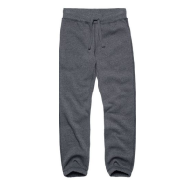 | https://housestyle.ru/upload/images/KBW18-91652(%d0%be%d0%b1%d1%80.).jpg | 2200001264519 | 560.00 |  | 1 | 0.00
Брюки для мальчиков | KBW18-91653(обр.) | FOX (Израиль) |  | <> | NO SIZE |  |  | 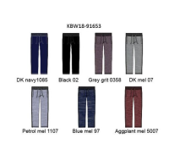 | https://housestyle.ru/upload/images/KBW18-91653(%d0%be%d0%b1%d1%80.).jpg | 2200001264526 | 550.00 | 200 | 1 | 200.00
Джемпер для девочек | BGW18-33002(обр.) | FOX (Израиль) |  | <> | 18-24 |  |  |  | https://housestyle.ru/upload/images/BGW18-33002(%d0%be%d0%b1%d1%80.).jpg | 2200001265196 | 550.00 | 300 | 1 | 300.00
Джемпер для девочек | BGW18-33002A(обр.) | FOX (Израиль) |  | <> | 18-24 |  |  |  | https://housestyle.ru/upload/images/BGW18-33002A(%d0%be%d0%b1%d1%80.).jpg | 2200001265202 | 550.00 | 300 | 2 | 600.00
Джемпер для девочек | KGW18-96301(обр.) | FOX (Израиль) |  | <> | 12 |  |  |  | https://housestyle.ru/upload/images/KGW18-96301(%d0%be%d0%b1%d1%80.).jpg | 2200001265875 | 605.00 | 300 | 1 | 300.00
Джемпер для мальчиков | BBW18-33501(обр.) | FOX (Израиль) |  | <> | 18-24 |  |  |  | https://housestyle.ru/upload/images/BBW18-33501(%d0%be%d0%b1%d1%80.).jpg | 2200001264953 | 630.00 | 300 | 4 | 1200.00
Джемпер для мальчиков | KBW18-93354(обр.) | FOX (Израиль) |  | <> | NO SIZE |  |  |  | https://housestyle.ru/upload/images/KBW18-93354(%d0%be%d0%b1%d1%80.).jpg | 2200001263017 | 610.00 | 300 | 3 | 900.00
Джинсы для девочек | KGW18-91204(обр.) | FOX (Израиль) |  | <> | 12 |  |  |  | https://housestyle.ru/upload/images/KGW18-91204(%d0%be%d0%b1%d1%80.).jpg | 2200001264632 | 855.00 | 300 | 1 | 300.00
Джинсы для девочек | KGW18-91204B(обр.) | FOX (Израиль) |  | <> | 12 |  |  |  | https://housestyle.ru/upload/images/KGW18-91204B(%d0%be%d0%b1%d1%80.).jpg | 2200001263222 | 745.00 | 300 | 1 | 300.00
Джинсы для девочек | KGW18-91901(обр.) | FOX (Израиль) |  | <> | 12 |  |  |  | https://housestyle.ru/upload/images/KGW18-91901(%d0%be%d0%b1%d1%80.).jpg | 2200001264670 | 910.00 | 300 | 1 | 300.00
Джинсы для мальчиков | BBS17-19506 (обр.) | FOX (Израиль) | Китай | Светлый джинс | 18-24 |  | 100% Хлопок |  | https://housestyle.ru/upload/images/BBS17-19506 (%d0%be%d0%b1%d1%80.).jpg | 2200001177727 | 960.00 | 300 | 1 | 300.00
Джинсы для мальчиков | BBW18-12505(обр.) | FOX (Израиль) |  | <> | 18-24 |  |  |  | https://housestyle.ru/upload/images/BBW18-12505(%d0%be%d0%b1%d1%80.).jpg | 2200001264823 | 620.00 | 300 | 1 | 300.00
Джинсы для мальчиков | BBW18-19501(обр.) | FOX (Израиль) |  | <> | 18-24 |  |  |  | https://housestyle.ru/upload/images/BBW18-19501(%d0%be%d0%b1%d1%80.).jpg | 2200001264922 | 760.00 | 300 | 1 | 300.00
Джинсы для мальчиков | KBW18-91254(обр.) | FOX (Израиль) |  | <> | NO SIZE |  |  |  | https://housestyle.ru/upload/images/KBW18-91254(%d0%be%d0%b1%d1%80.).jpg | 2200001262928 | 1,050.00 | 300 | 1 | 300.00
Джинсы для мальчиков | KBW18-91953(обр.) | FOX (Израиль) |  | <> | NO SIZE |  |  |  | https://housestyle.ru/upload/images/KBW18-91953(%d0%be%d0%b1%d1%80.).jpg | 2200001266773 | 950.00 | 300 | 1 | 300.00
Жилет для мальчиков | BBW18-62501(обр.) | FOX (Израиль) |  | <> | NO SIZE |  |  |  | https://housestyle.ru/upload/images/BBW18-62501(%d0%be%d0%b1%d1%80.).jpg | 2200001262379 | 745.00 | 200 | 1 | 200.00
Жилет для мальчиков | KBW18-96052A(обр.) | FOX (Израиль) |  | <> | NO SIZE |  |  |  | https://housestyle.ru/upload/images/KBW18-96052A(%d0%be%d0%b1%d1%80.).jpg | 2200001264595 | 890.00 | 200 | 1 | 200.00
Комплект для девочек | BGS17-75001 (обр.) | FOX (Израиль) | Китай | Белый | 18-24 |  | 60% Хлопок, 40% Полиэстер |  | https://housestyle.ru/upload/images/BGS17-75001 (%d0%be%d0%b1%d1%80.).jpg | 2200001177277 | 850.00 | 300 | 1 | 300.00
Комплект для девочек | KAW18-99001(обр.) | FOX (Израиль) |  | <> | 12 |  |  |  | https://housestyle.ru/upload/images/KAW18-99001(%d0%be%d0%b1%d1%80.).jpg | 2200001265424 | 605.00 | 200 | 2 | 400.00
Комплект для девочек | KAW18-99001A(обр.) | FOX (Израиль) |  | <> | 12 |  |  |  | https://housestyle.ru/upload/images/KAW18-99001A(%d0%be%d0%b1%d1%80.).jpg | 2200001266209 | 575.00 | 200 | 1 | 200.00
Комплект для мальчиков | KAW18-99051A(обр.) | FOX (Израиль) |  | <> | NO SIZE |  |  |  | https://housestyle.ru/upload/images/KAW18-99051A(%d0%be%d0%b1%d1%80.).jpg | 2200001266957 | 640.00 | 200 | 1 | 200.00
Комплект для мальчиков | KAW18-99051B(обр.) | FOX (Израиль) |  | <> | NO SIZE |  |  |  | https://housestyle.ru/upload/images/KAW18-99051B(%d0%be%d0%b1%d1%80.).jpg | 2200001266872 | 640.00 | 200 | 1 | 200.00
Куртка для девочек | BGW18-60001(обр.) | FOX (Израиль) |  | <> | 18-24 |  |  |  | https://housestyle.ru/upload/images/BGW18-60001(%d0%be%d0%b1%d1%80.).jpg | 2200001264472 | 890.00 | 300 | 1 | 300.00
Куртка для девочек | BGW18-60002(обр.) | FOX (Израиль) |  | <> | 18-24 |  |  |  | https://housestyle.ru/upload/images/BGW18-60002(%d0%be%d0%b1%d1%80.).jpg | 2200001262539 | 1,020.00 | 300 | 1 | 300.00
Куртка для девочек | BGW18-64001(обр.) | FOX (Израиль) |  | <> | 18-24 |  |  |  | https://housestyle.ru/upload/images/BGW18-64001(%d0%be%d0%b1%d1%80.).jpg | 2200001264489 | 500.00 | 300 | 1 | 300.00
Куртка для девочек | BGW18-66002(обр.) | FOX (Израиль) |  | <> | 18-24 |  |  |  | https://housestyle.ru/upload/images/BGW18-66002(%d0%be%d0%b1%d1%80.).jpg | 2200001262553 | 590.00 | 300 | 2 | 600.00
Куртка для девочек | BGW18-66002A(обр.) | FOX (Израиль) |  | <> | 18-24 |  |  |  | https://housestyle.ru/upload/images/BGW18-66002A(%d0%be%d0%b1%d1%80.).jpg | 2200001264090 | 590.00 | 300 | 1 | 300.00
Куртка для девочек | KGW18-96002(обр.) | FOX (Израиль) |  | <> | 12 |  |  |  | https://housestyle.ru/upload/images/KGW18-96002(%d0%be%d0%b1%d1%80.).jpg | 2200001264793 | 1,190.00 | 300 | 1 | 300.00
Куртка для девочек | KGW18-96003A(обр.) | FOX (Израиль) |  | <> | 12 |  |  |  | https://housestyle.ru/upload/images/KGW18-96003A(%d0%be%d0%b1%d1%80.).jpg | 2200001266858 | 1,385.00 | 300 | 1 | 300.00
Куртка для девочек | KGW18-96501(обр.) | FOX (Израиль) |  | <> | 12 |  |  |  | https://housestyle.ru/upload/images/KGW18-96501(%d0%be%d0%b1%d1%80.).jpg | 2200001263369 | 1,360.00 | 300 | 1 | 300.00
Куртка для мальчиков | BBW18-60501(обр.) | FOX (Израиль) |  | <> | 18-24 |  |  |  | https://housestyle.ru/upload/images/BBW18-60501(%d0%be%d0%b1%d1%80.).jpg | 2200001262355 | 950.00 | 300 | 1 | 300.00
Куртка для мальчиков | BBW18-60503(обр.) | FOX (Израиль) |  | <> | 18-24 |  |  |  | https://housestyle.ru/upload/images/BBW18-60503(%d0%be%d0%b1%d1%80.).jpg | 2200001266049 | 975.00 | 300 | 1 | 300.00
Куртка для мальчиков | KBW18-96051(обр.) | FOX (Израиль) |  | <> | NO SIZE |  |  |  | https://housestyle.ru/upload/images/KBW18-96051(%d0%be%d0%b1%d1%80.).jpg | 2200001264588 | 1,195.00 | 300 | 1 | 300.00
Куртка для мальчиков | KBW18-96051A(обр.) | FOX (Израиль) |  | <> | NO SIZE |  |  |  | https://housestyle.ru/upload/images/KBW18-96051A(%d0%be%d0%b1%d1%80.).jpg | 2200001266353 | 1,225.00 | 300 | 1 | 300.00
Куртка для мальчиков | KBW18-96053(обр.) | FOX (Израиль) |  | <> | NO SIZE |  |  |  | https://housestyle.ru/upload/images/KBW18-96053(%d0%be%d0%b1%d1%80.).jpg | 2200001263116 | 1,295.00 | 300 | 1 | 300.00
Лосины девочек | KAW18-09801(обр.) | FOX (Израиль) |  | <> | NO SIZE |  |  |  | https://housestyle.ru/upload/images/KAW18-09801(%d0%be%d0%b1%d1%80.).jpg | 2200001263642 | 680.00 | 60 | 1 | 60.00
Лосины для девочек | BAW18-09805(обр.) | FOX (Израиль) |  | <> | NO SIZE |  |  |  | https://housestyle.ru/upload/images/BAW18-09805(%d0%be%d0%b1%d1%80.).jpg | 2200001262225 | 355.00 | 60 | 1 | 60.00
Лосины для девочек | BGW18-10001(обр.) | FOX (Израиль) |  | <> | 18-24 |  |  |  | https://housestyle.ru/upload/images/BGW18-10001(%d0%be%d0%b1%d1%80.).jpg | 2200001265080 | 210.00 | 100 | 4 | 400.00
Лосины для девочек | BGW18-10006(обр.) | FOX (Израиль) |  | <> | 18-24 |  |  |  | https://housestyle.ru/upload/images/BGW18-10006(%d0%be%d0%b1%d1%80.).jpg | 2200001266605 | 350.00 | 100 | 2 | 200.00
Лосины для девочек | BGW18-10006A(обр.) | FOX (Израиль) |  | <> | 18-24 |  |  |  | https://housestyle.ru/upload/images/BGW18-10006A(%d0%be%d0%b1%d1%80.).jpg | 2200001266612 | 220.00 | 100 | 1 | 100.00
Лосины для девочек | BGW18-10007(обр.) | FOX (Израиль) |  | <> | 18-24 |  |  |  | https://housestyle.ru/upload/images/BGW18-10007(%d0%be%d0%b1%d1%80.).jpg | 2200001262423 | 360.00 | 100 | 4 | 400.00
Лосины для девочек | BGW18-10007A(обр.) | FOX (Израиль) |  | <> | 12-18 |  |  |  | https://housestyle.ru/upload/images/BGW18-10007A(%d0%be%d0%b1%d1%80.).jpg | 2200002087834 | 230.00 | 100 | 1 | 100.00
 | BGW18-10007A(обр.) |  |  | <> | 18-24 |  |  |  |  | 2200001266629 | 230.00 | 100 | 1 | 100.00
Лосины для девочек | BGW18-12004(обр.) | FOX (Израиль) |  | <> | 18-24 |  |  |  | https://housestyle.ru/upload/images/BGW18-12004(%d0%be%d0%b1%d1%80.).jpg | 2200001262430 | 250.00 | 100 | 1 | 100.00
...

